Sheet1
【18春训营-价值投资新时代】任务四：游戏 - 沧海桑田，不熟不买

【通关题】
1. 游戏行业从80年代至今经历了哪些终端/载体变化？

街头游戏机，小型卡带游戏机，掌机，电脑客户端游戏（先单机后网游），电脑网页游戏，手机游戏

2. 你认为游戏行业规模越来越大主要有哪些原因？

最核心的因素还是硬件的提升，带动渗透率的一步步提高。从游戏载体的变化可以看出，硬件（包括电脑，手机，宽带，4g等）的升级，让更多游戏形式成为可能，也让游戏体验变得更好；此外，游戏载体变为电脑和手机，使得终端的渗透率可以达到很高，不用再专门买一个游戏机，而是必备的工具就可以顺便用来玩游戏。

其他内容，收入提升方面的因素不是主要的。

3. 你认为盛大衰落 vs 腾讯网易崛起主要是什么原因？

盛大作为游戏发行商，崛起是因为代理传奇这一款游戏。但是在依靠传奇迅速壮大后没有能够找到其他同等量级的游戏代理，然后赚钱后也没有继续大量投入到新的游戏研发之中，而是去买了一堆公司，除了盛大文学，其他好像都很一般做游戏的长久赚钱的核心还是要有有竞争力的内容，只靠发行是没办法长久的。此外，盛大一开始迅速崛起还有一部分原因是开创了点卡支付的模式，在网吧渠道方面也做的很给力，但在后来都逐步被替代。这些原因造成盛大在传奇热度消去后便开始走下坡路。

网易和腾讯早期通过大话西游和CF之类的游戏起价之后，都是同时在做游戏的研发和发行持续发力，不断推出具备强竞争力的新游戏，同时本身也都有比较强的流量入口。

核心在于有没有具备持续竞争力的产品推出。

4. 盛大为什么没做成平台，而腾讯做成了？

盛大做平台，缺乏有亿万用户的拳头产品，同时也没有其他好的流量入口。
腾讯，有微信，有QQ，够了。

5. 简述游戏行业的产业链，比较EA、暴雪、盛大、腾讯、网易、SONY、任天堂和微软在游戏行业的商业模式。

游戏行业产业链：主体为：硬件商-研发商-发行商-渠道商-用户
游戏产业链主要包括硬件商，研发商（CP）、发行商、渠道平台和用户，此外还包括支付渠道、营销媒体、广告平台等参与者。硬件商负责生产硬件和制定标准，然后同时还有扶植一些游戏研发商；研发商负责游戏内容的设计与相关硬件软件技术的开发；发行商购买游戏代理权，进行发行和市场营销、推广；渠道商直接接触客户，接受来自研发商或者发行商的游戏产品，在自有平台上进行投放，参与流水分成。此外游戏行业还有硬件提供商。

详细版的产业链：
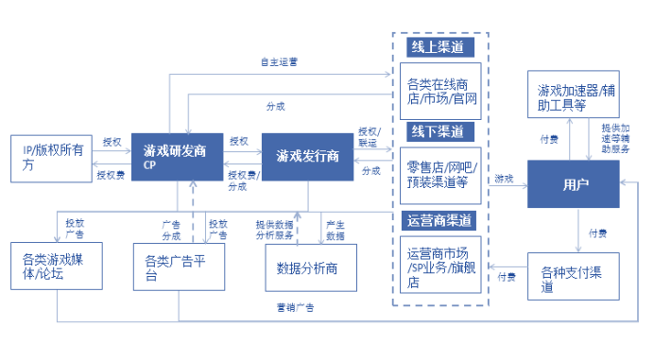

简略版的产业链：
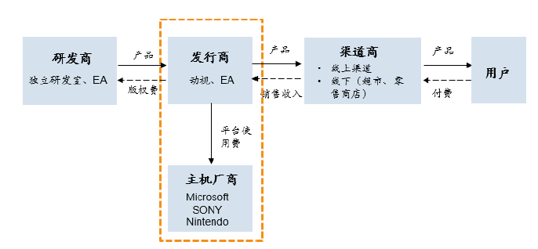

比较EA、暴雪、盛大、腾讯、网易、SONY、任天堂和微软在游戏行业的商业模式：
盛大为单纯的发行商；依靠代理发行研发商的游戏获取分成收入。
EA，暴雪和网易既是研发商也是发行商；是研发一体的厂商，直接将游戏授权销售给各种面对用户的渠道商获取收入
腾讯则是集研发，发行和渠道为一体；游戏全产业链，研发或者代理的游戏直接面向客户。
微软，sony和任天堂是游戏主机厂商。依靠销售硬件获取收入，同时从游戏研发商那获取平台使用费

阅读卧龙地产的两次并购：https://www.joudou.com/merger/68035.html，https://www.joudou.com/merger/68140.html。

（此处为内容补充，简述两次并购的重要信息，方便学员理解下面几题）

第一次，44亿收购墨麟股份98%的股份
主营为网页游戏的研发
14,15,16年前三个月的营收分别为：4.4亿，2.4亿，0.6亿，业务在走下坡路 |  |  |  |  |  | 数据来源： | P225
16-18业绩承诺业绩为：3.6亿，4.5亿，5.6亿，增速为25% |  |  |  |  |  | 数据来源： | P48
最后以失败告终

第二次，53亿收购天津卡乐
主营为手机游戏的研发和发行
15,16,17年第一个个月的营收分别为：8.6亿，9.2亿，0.88亿，缓慢增长 |  |  |  |  |  | 数据来源： | P202
17-19业绩承诺业绩为：3.95亿，4.84亿，5.81亿，增速为21% |  |  |  |  |  | 数据来源： | P18
最后也以失败告终
官方原因是：鉴于国内证券市场环境及监管政策等客观情况发生较大变化，本次交易各方认为继续推进本次重大资产重组的条件不够成熟，经各方审慎研究并友好协商，决定终止本次重大资产重组

注：两次并购重组的报告书在九斗的网页中就有，在网页右上角看到的PDF图标，点击下载即可。

6 你认为前一次失败的原因是什么？
公告原因：目前墨麟股份游戏业务精品路线转型有所延期，卧龙地产与墨麟股份就后续的战略发展规划无法达成一致，因此终止本次重大资产重组事项。（2016/11/19）

实际原因更可能是承诺业绩无法完成，监管趋严等。
墨麟股份基本都是传统的页游产品，游戏类型是过气类型，承诺业绩不可能完成。
事后观察墨麟股份（新三板上市：835067）的年报也可以发现，15,16,17年的收入分别是2.39亿，1.72亿，4.7亿，一直在下滑。

7. 评估游戏行业上市公司的核心指标是什么？列出卧龙的两次并购公告中被收购游戏公司的核心运营数据。

核心指标：注册用户，月新增注册用户，ARPU值，月活，月付费数，付费比例，月新增用户数，月新增付费用户数等

卧龙地产的第一次收购，未给出详细的最新数据，只给出了部分历史运营数据，如历史单月最高流水；数据在报告书的P208-P210
第二次未给出具体运营数据；

如果一个游戏公司连这些数据都没给出，那就要谨慎再谨慎了。就跟一个制造业企业不给出客户和产能利用率差不多。

一般的收购游戏公司的并购书中都会披露相关的月度运营数据，让投资者可以直观地看出当前产品的一个运营状况，比如完美世界在借壳的并购书中给出的《诛仙》的运营数据，如下图：

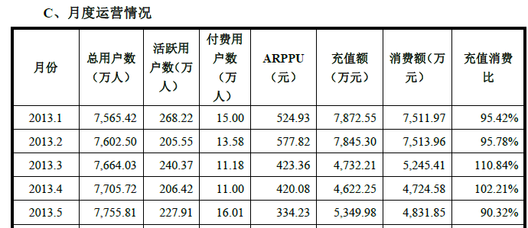

数据来源：P242
http://www.cninfo.com.cn/cninfo-new/disclosure/szse_sme/bulletin_detail/true/1202204256?announceTime=2016-04-20

8. 计算完美、巨人和盛大的退市价格所对应的估值（提示：可以从SEC公告或A股巨潮的借壳上市公告中获得相关信息）

 |  |  | 退市
 | (USD) | 退市时间 | 收盘价 | 市值(亿) | 净利(LTM)(亿) | PE(LTM)
 | 完美 | 2015-07-28 | 20.17 | 10.03 | 1.03 | 9.73
 | 巨人 | 2014-07-18 | 11.92 | 28.56 | 3.46 | 8.26
 | 盛大 | 2015-11-18 | 6.98 | 18.77 | 2.28 | 8.24

注：退市时收盘价直接在行情软件查找即可，注意直接在行情软件上查到的美股价格一般都是ADR的价格。
股本数量的话需要去查看退市前最新的一份财报。

附：
ADR：American depositary receipt美国存托凭证，由存托银行发行的针对美国投资者的在美国证券市场交易的可转让股票凭证。 ADS，American depositary share 美国存托股份，一般指 ADR 发行中具体代表的股票，如“每股 ADS 相等于八股普通股”。 我们在yahoo finance、同花顺、东财、雪球里面看到的股价，一般都是ADR的价格。一份ADR代表着若干ADS，一份ADS代表着若干普通股。其中ADR和ADS、以及ADS和普通股之间的换算比例，各个公司不一样，具体去公司的招股书。

9. 为什么美国上市的中概股游戏公司估值比A股低很多，而部分互联网公司却能享受估值溢价（试用DCF估值模型来解读）？

游戏公司虽说整体增速较快，但是无法提供稳定的现金流，成败偶然性比较大；对比之下部分中概股的互联网公司一般业务比较稳定，在同样的增速预期下，估值会高于游戏公司。

中概股游戏公司估值较低具体的主要有几个原因：
1. 一款游戏一般都有3-5年的生命周期，一款游戏的成功不代表下一款游戏的成功；
2. 中概股的那些游戏公司一般都是依靠一款很成功的游戏然后就上市的；
3. 美股相对比较不认可外延式增长。

对于中概股的互联网公司来说，有很多都是平台级的公司（阿里巴巴，陌陌），业务持续性比较强，好于游戏。

用DCF的时候会发现，游戏公司没办法用这个来估值，因为根本不存在terminal value，也就不存在永续估值了。

10. 你认为游戏行业的核心竞争力是什么？

持续推出/可维持的精品内容（研发+发行）+低成本获取流量（渠道）
实质上，这个行业是很难去分析和判断到底哪个游戏公司具备很强的核心竞争力的，不确定性比较强。

附加题：
1、列举以下游戏公司自2015年后最高收盘价至2018年4月20日收盘的涨跌幅

这九个公司是A股所有游戏公司中市值最大的九个。
本题的目的是让大家了解从15年以来的高点至今，这些游戏公司的表现如何。
 |  | 区间 | 区间 | 2018-04-20
代码 | 名称 | 最高收盘日 | 最高收盘价 | 最新收盘价 | 涨跌幅
002558 | 巨人网络 | 2017-03-30 | 74.73 | 26.99 | -63.9%
002602 | 世纪华通 | 2016-12-13 | 47.15 | 34.48 | -26.9%
002624 | 完美世界 | 2016-02-18 | 43.44 | 33.90 | -22.0%
002555 | 三七互娱 | 2015-05-21 | 32.38 | 14.83 | -54.2%
300418 | 昆仑万维 | 2015-11-26 | 60.00 | 21.95 | -63.4%
002517 | 恺英网络 | 2015-06-12 | 33.11 | 14.92 | -54.9%
002174 | 游族网络 | 2015-06-11 | 50.45 | 20.35 | -59.7%
300315 | 掌趣科技 | 2015-05-21 | 21.89 | 5.77 | -73.6%
300052 | 中青宝 | 2015-06-11 | 48.35 | 13.50 | -72.1%
 |  |  |  | 平均值 | -54.5%

注：看之前的最高最低价一定要把K先设置成前复权或者后复权查看。在除权价的状态下对比是不对的。

2、世纪华通跟它们有何不同？还原世纪华通进入游戏行业的路径，写出从第一次收购游戏资产发布预案，到历次方案调整，直到交割的时点。写出后续重大收购（包括大股东收购游戏资产）的公告时点。

不同点：
世纪华通是通过多次收购游戏公司从传统汽车业务转型进入游戏行业，上述公司则是游戏公司通过（类）借壳上市或者IPO直接上市。

提示：在巨潮中搜索关键字“购”就可以找到历史所有并购相关的公告。

世纪华通收购游戏公司历史如下：
收购标的 | 预案 | 草案 | 修订稿 | 交割 | 收购比例 | 收购价格
天游软件 | 2014-01-22 | 2014-03-19 | 2014-07-29 | 2014-08-26 | 100% | 9.5亿
七酷网络 | 2014-01-22 | 2014-03-19 | 2014-07-29 | 2014-08-26 | 100% | 8.5亿

收购标的 | 预案 | 修订稿 | 草案 | 中止 | 收购比例 | 收购价格 | 公告理由：
中手游 | 2015-12-01 | 2015-12-08 | 2016-04-14 | 2016-06-23 | 100% | 65.2亿 | 标的公司财务数据将于2016年6月30日到期，且近期并购重组监管政策发生变化
点点互动 | 2015-12-01 | 2015-12-08 | 2016-04-14 | 2016-06-23 | 100% | 69.4亿

收购标的 | 草案 | 修订稿1 | 修订稿2 | 交割 | 收购比例 | 收购价格
点点互动 | 2016-09-21 | 2017-02-18 | 2017-02-24 | 2018-01-23 | 100% | 69.4亿

控股股东及大股东层面的收购
收购标的 | 拟收购 | 完成收购 | 收购比例 | 收购价格
盛大游戏 | 2015-07-01 |  | 43.00% | 64.0亿
 | 2017-01-07 | 2017-06-14 | 47.92%
 | 2017-08-29 |  | 9.08%

其余一些较小（<5亿）的收购忽略。

3、列举第一题的9家公司，2017Q1-2018Q1五个季度的营收和净利的同比增速（使用九斗服务号查询），当前的估值（市盈率），并写下你的分析。

业绩增速如下：

营收同比增速 |  | 2017Q1 | 2017Q2 | 2017Q3 | 2017Q4 | 2018Q1
002558 | 巨人网络 | 68.8% | 7.9% | 4.4% | 31.0%
002602 | 世纪华通 | 2.8% | -10.3% | -1.8% | 13.8%
002624 | 完美世界 | 95.2% | 47.7% | 35.6% | -8.1% | -5.6%
002555 | 三七互娱 | 36.3% | 17.7% | 11.8% | 9.3%
300418 | 昆仑万维 | 62.2% | 26.4% | 51.1% | 31.7%
002517 | 恺英网络 | 5.7% | -3.9% | 15.7% | 39.8%
002174 | 游族网络 | 101.0% | 37.9% | 2.7% | 2.8%
300315 | 掌趣科技 | -10.2% | -16.9% | 12.6% | -2.1%
300052 | 中青宝 | 11.6% | 26.2% | -28.4% | -44.5%

净利同比增速 |  | 2017Q1 | 2017Q2 | 2017Q3 | 2017Q4 | 2018Q1 | 2018Q2
002558 | 巨人网络 | 128.5% | 2.0% | 16.5% | -9.3% | 2.5%
002602 | 世纪华通 | 3.0% | 221.7% | -18.2% | -20.8% | 123.8%
002624 | 完美世界 | 63.3% | 89.1% | 21.4% | -5.0% | 10.7% | 4.00%
002555 | 三七互娱 | 105.0% | 52.0% | 35.5% | 39.4%
300418 | 昆仑万维 | 98.2% | 30.8% | -22.9% | 994.4% | 10.0%
002517 | 恺英网络 | 101.5% | 45.2% | 244.8% | 122.6%
002174 | 游族网络 | 86.7% | 7.6% | -5.2% | -13.4%
300315 | 掌趣科技 | -26.9% | -46.6% | -9.9% | -138.2% | -24.3%
300052 | 中青宝 | -4.3% | 100.4% | 2.6% | 161.8% | 355.0%

个股估值如下：

 |  | 市值（亿） | PE | 历史位置
002558 | 巨人网络 | 546.4 | 42.1 | 29.5%
002602 | 世纪华通 | 503.1 | 52.6 | 68.1%
002624 | 完美世界 | 445.7 | 28.7 | 11.7%
002555 | 三七互娱 | 318.6 | 19.3 | 0.1%
300418 | 昆仑万维 | 252.9 | 24.4 | 5.7%
002517 | 恺英网络 | 214.1 | 13.3 | 0.0%
002174 | 游族网络 | 180.8 | 27.6 | 2.2%
300315 | 掌趣科技 | 159.1 | 68.2 | 49.9%
300052 | 中青宝 | 35.2 | 56.8 | 5.3%
 | 中位数 |  | 28.69 | 5.7%

分业务收入占比 |  | 端游 | 手游 | 页游 | 主机游戏 | 发行 | 类型
002558 | 巨人网络 | 42.0% | 55.3% |  |  |  | 端游+手游
002602 | 世纪华通 | 0.9% |  |  |  | 21.71% | 发行
002624 | 完美世界 |  | 39.0% |  | 6.6% |  | 手游
002555 | 三七互娱 |  | 50.1% | 39.4% |  |  | 手游+页游
300418 | 昆仑万维 |  | 93.4% |  |  |  | 手游
002517 | 恺英网络 |  | 32.8% | 43.5% |  | 12.70% | 页游+手游
002174 | 游族网络 |  | 71.1% | 27.9% |  |  | 手游+页游
300315 | 掌趣科技 |  | 87.2% | 9.2% |  |  | 手游
300052 | 中青宝 |  |  | 70.3% |  |  | 页游

分析：
1.从2017Q1以后，以上大部分游戏公司的业绩增速开始明显下滑，可以看到与行业整体趋势是一致的。
2.17Q1增速很多超过50%，甚至100%的，多是并购之后的影响。由此可见游戏行业本身的内生增速现在已经很一般。
3. 除了最近有刚刚并表的世纪华通和业绩连续暴跌的掌趣科技，其他游戏公司的估值均处于历史相对低位。都还挺赚钱的，大部分公司有几亿，甚至十几亿的利润。

总结：游戏还是个赚钱的行业，但是整体已经从高速增长阶段到了成熟期。

接下来补充一点游戏细分行业的信息：
以下数据来源： |  | NEWZOO《全球游戏市场报告》
未来全球游戏行业市场增速预测：
（亿美元） |  | 2016 | 2017 | 2018 | 2019 | 2020 | CAGR
全球游戏市场收入 |  | 1,048 | 1,160 | 1,254 | 1,345 | 1,435 | 8.2%
移动游戏 |  | 409 | 510 | 577 | 659 | 732 | 15.7%
主机游戏 |  | 325 | 336 | 339 | 350 | 373 | 3.5%
网页游戏 |  | 52 | 46 | 50 | 40 | 43 | -4.8%
客户端游戏 |  | 262 | 267 | 276 | 296 | 301 | 3.6%

总体趋势是手游是增长大头，但是增速也在快速下滑。主机游戏和端游维持稳定。页游市场慢慢萎缩。

4、掌趣科技去年公告获得腾讯投资，翻看掌趣上市后的估值变化（PE band），业绩增速变动，增长和衰落的模式，对比当下的世纪华通，你看到了什么？

业绩表现：
16年以前每个季度都保持高于50%的增长，16年增速开始向下，17年开始增速为负。
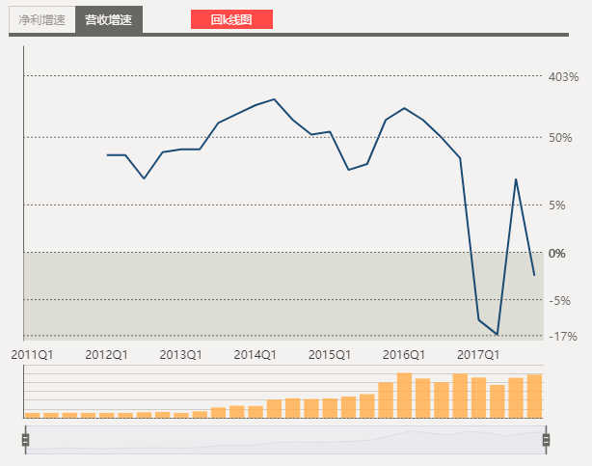
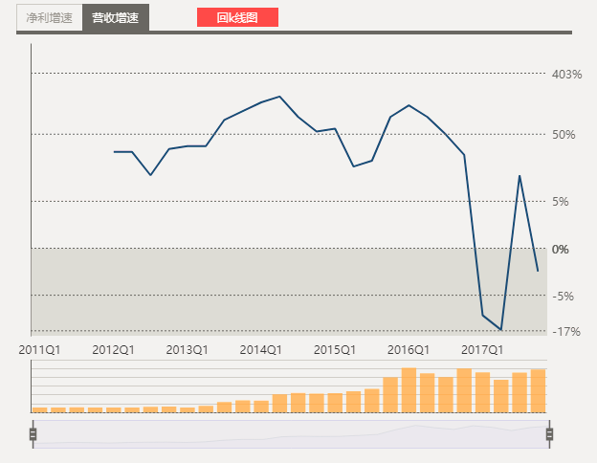

历史估值：
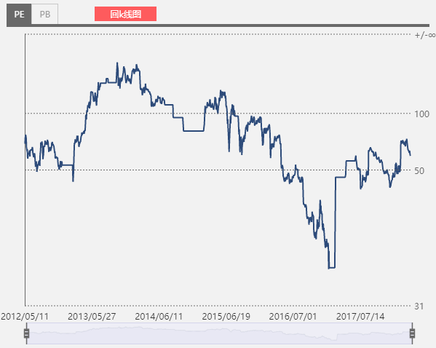

掌趣分析：
2012年5月11日上市时，手游行业正处于爆发前夜。掌趣科技市值达到40多亿，市盈率高达66倍。
招股说明书显示，2009 年至 2013 年，手机用户数的年均复合增长率达到 32.82%，国内手机游戏市场收入规模年均复合增长率将达到 42.90%。
随后，2012-2015年掌趣科技开始了一系列的收购，市盈率从2013年初的50倍最高上涨到250倍左右（2013年10月）。
另一方面，除一系列并购公司还实施了4次转增，随着2015年牛市顶峰的到来，市值更是从40亿不到推高至500多亿。
随着并购完成，收购标的并表，公司在页游+手游的主营业务上收入和净利都保持了100%左右的增速。

从2015年开始，并购的步伐几乎停滞，之前并购的游戏公司更是大多没有完成业绩承诺。
完成率 | 2014年 | 2015 | 2016
玩蟹科技 | 78% | 90%
上游信息 | 82% | 71% | 68%
动网先锋 |  | 99%
2017上半年，天马时空净利润为6700万，距离承诺的全年3.3亿仅完成了20%。
从2016Q2开始，营收和净利都出现了下滑的拐点。

为了股价止跌，掌趣科技今年一月份宣布因重组停牌。历经5个月停牌后，掌趣科技在6月20日发布公告称，重组终止但是腾讯公司入股。
但是，即便有中国网游第一巨头的持股，掌趣科技也并未能挽回颓势。

2015-2017年，三年市值跌去70%，管理层也在持续动荡，内部人员人员流失。
创始人，多名高管相继离职，战略投资者华谊兄弟退出，被收购公司的原有股东在解禁期满后也纷纷减持套现。

总结掌趣：
1. 掌趣高速增长的几年，一靠手游行业整体的快速发展，二靠并购重组；
2. 游戏的生存周期（一般一个游戏很难一直火，一般也就两三年的时间）决定了其成长的不确定性。并购过来的企业，在开始的一两年能够保证业绩，但是在后面的几年并没有很好地维持增长。

3.一般游戏公司，基本上创作团队比较单一，难以持续性地创造出爆款产品。巨头垄断的背景下，中小企业的生存状态很艰难。腾讯、网易依靠多元的创作团队，不断地输出好的内容，拿走了近70%的市场份额。

类比世纪华通：
1. 现在已经不存在一个和掌趣当初同样行业整体正在蓬勃发展的一个市场环境。
2. 前期业绩承诺实现概率较大，应该是业绩高增长的好时机。但是一两年后难以保证。
3. 现在世纪华通的体量已经达到500亿级别，是当初掌趣的十倍，想要取得翻几倍的增长要难得多。

结论：当前的世纪华通，不存在像掌趣当初一样的增长空间。

5、手游2018和手游2013，发生了什么变化？

核心是智能手机的渗透率已经大大提升，基本达到瓶颈。13年渗透率在50%左右，当前渗透率已经超过90%。数据直接百度“智能手机渗透率”即可
想要获得成长越来越需要抢占更多的市场份额，“爆款”的重要性在增加。

具体的差别是：
 | 2013年 |  |  |  | 2018年
发展阶段 | 高速成长期 |  |  |  | 进入成熟期
硬件背景 | 智能手机，4G网络在快速普及 |  |  |  | 智能手机人人都有
驱动力 | 硬件设备渗透率提升 |  |  |  | 消费能力提升，包括ARPU值和付费率提升
市场特点 | 增量市场 |  |  |  | 存量市场
需要的能力 | 获得用户的能力 |  |  |  | 优质内容+低成本流量入口
竞争格局 | 较为分散 |  |  |  | 头部效应，腾讯和网易系的游戏占据近七成的市场份额
受益企业 | 整个行业 |  |  |  | 全产业链整合/研运一体的巨头企业
行业机会 | 整体高增长 |  |  |  | 游戏出海，爆品

